상품제안서
아이리버 초경량 스테레오 헤드셋 | 상품코드: S30480

 |  |  |  |  |  |  | 02-713-8555 | www.synergygift.co.kr
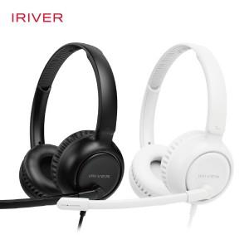

【상세/제작정보】

【인쇄/포장옵션】 | 실크, 레이저 / 포장지포장

【공급단가】 | 수량 | 30~ | 100~ | 500~ | 1,000~ | 2,000~
*VAT별도 | 화이트 | 22,950원 | 22,100원 | 21,250원 | 20,400원 | 19,890원
 | 블랙

【상품 URL】 | https://www.synergygift.co.kr:443/src/goods_detail.php?gdno=30480

